员工差旅明细
 | 【员工差旅报销单】

 |  | 姓名: |  | 袁少晨 |  | 职位:
 |  | 发生地: |  | 北京，青岛 |  | 部门: |  | 业务2部
 |  | 发生日期: |  | 8.20-24 |  | 报销日期: |  | 2020-08-25
 |  |  |  |  |  | 团号: |  | HMJB-200820-KLB423

 | 序号 | 报销项目 | 用途 |  | 实际报销金额 | 合格发票金额 | 不合格发票金额 |  | 备注
 | 1 | 差旅费 | 大交通（机票/火车票）
 |  |  | 市内交通（打车） |  | 241.00 | 241.00 |  |  | 家-机场往返;8.23市内打车
 |  |  | 餐费 |  | 53.60 | 53.60 |  |  | 机场罗森餐
 |  |  | 餐费 |  | 86.50 | 86.50 |  |  | 青岛友客便利店文具
 |  |  | 餐费
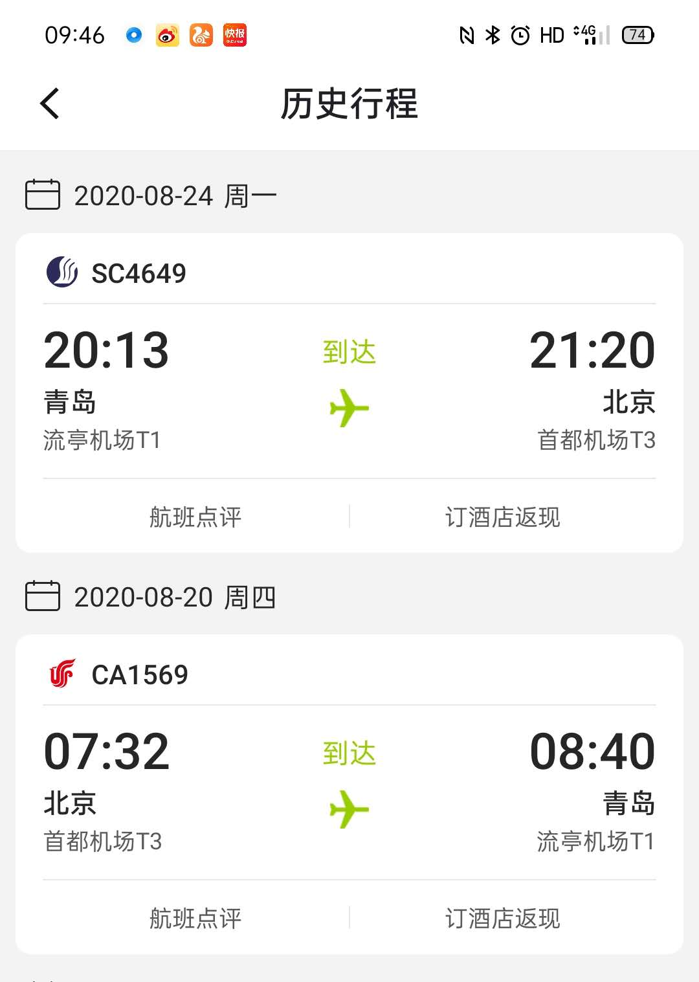
 | 3 |  | 餐费
 | 4 |  | 餐费 |  | 0.00
 | 5 | 其他 |  |  | 0.00
 | 6 |  |  |  | 0.00
 | 7 |  |  |  | 0.00
 | 合计 |  |  |  | 381.10 | 381.10 | 0.00

 | 合格发票金额 |  |  |  | 补票金额 |  |  |  | 报销总金额
 | 381.10 |  |  |  | 0.00 |  |  |  | 381.10

 | 报销人: |  |  | 总监： | 合规: |  |  | 财务：

【员工上会补助统计单】

 |  | 姓名: |  | 袁少晨 |  | 职位:
 |  | 发生地: |  | 北京，青岛 |  | 部门: |  | 医药
 |  | 发生日期: |  | 8.20-24 |  | 报销日期: |  | 2020-08-25
 |  |  |  |  |  | 团号: |  | HMJB-200820-KLB423

 |  | 出差城市 | 出差起止日期 |  | 每天金额 | 天数 | 合计 |  | 备注
 | 1 | 北京 | 8.20、8.21、8.24 |  | 100.00 | 3.00 | 300.00 |  | 袁少晨
 |  |  | 8.22-23 |  | 200.00 | 2.00 | 400.00
 |  |  |  |  |  |  | 0.00
 | 合计 |  |  |  |  | 5.00 | 700.00
 | 报销人: |  |  | 总监： | 合规: |  |  | 财务：

